Install extensions
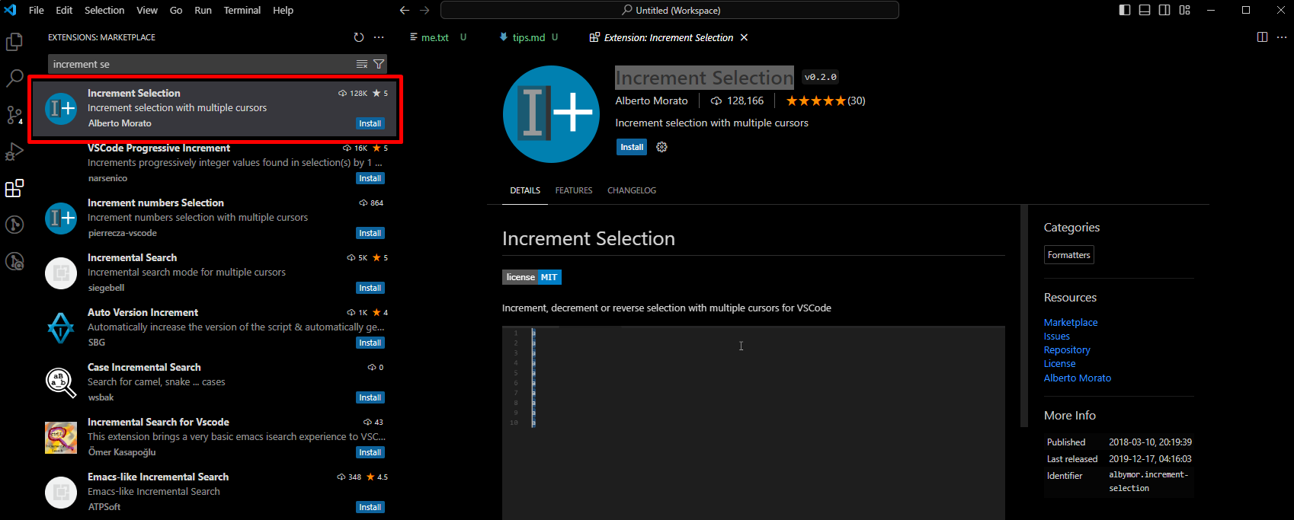
Markdown All in Once
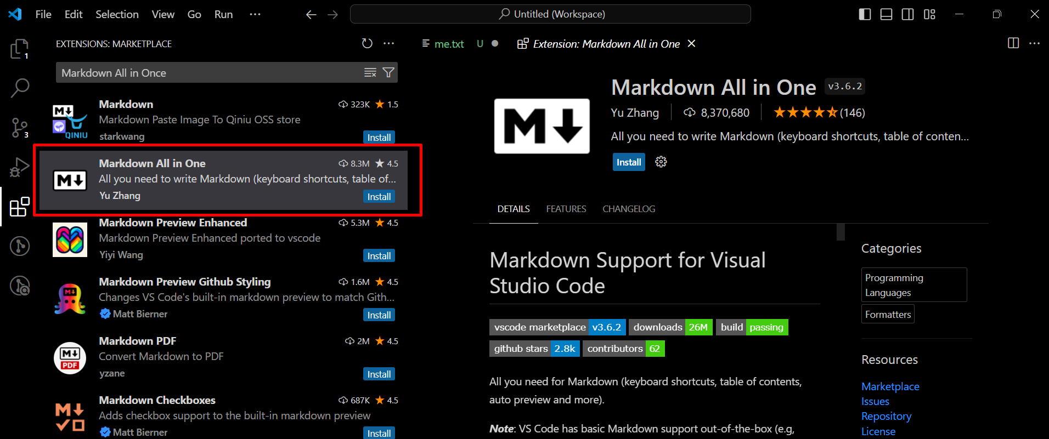

Markdown Preview Enhanced
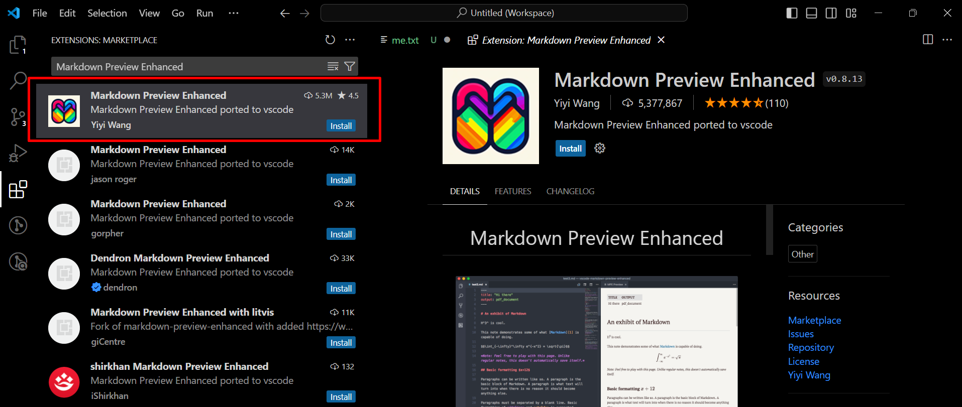

Increment Selection

Formatting
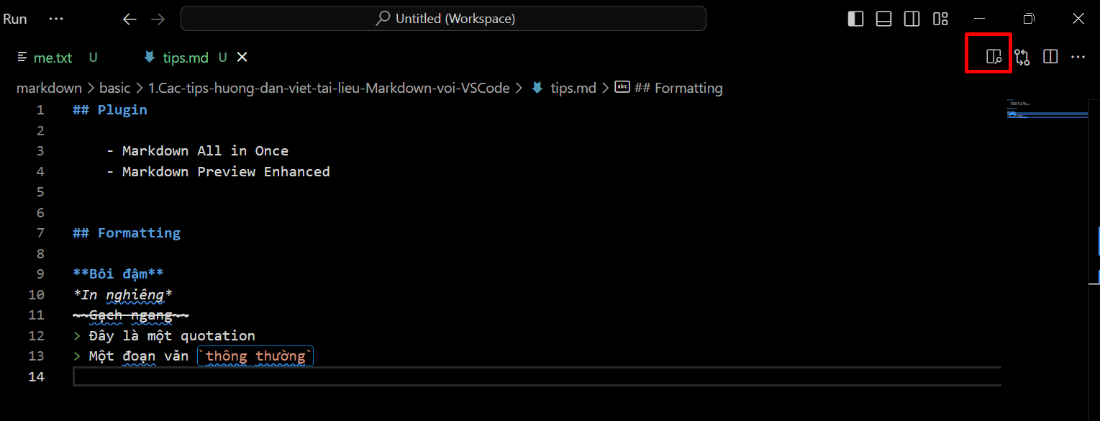
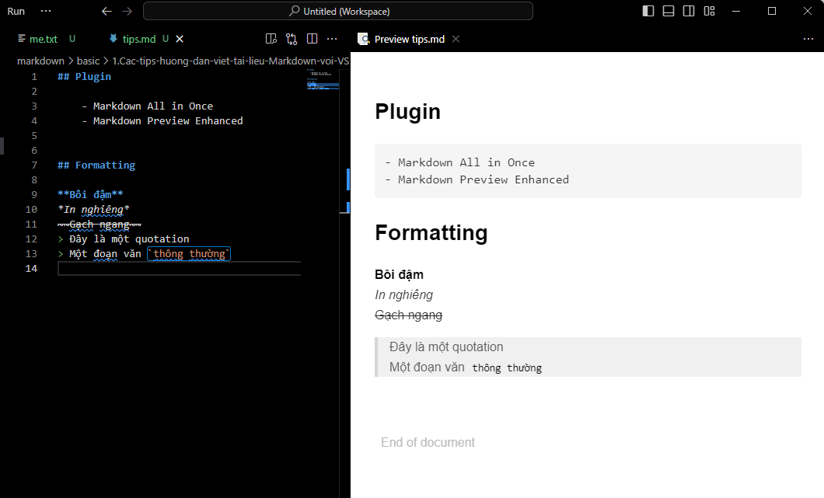
Thẻ h
 | h1: #
 | h2: ##
 | h3: ###
 | h4: ####
 | h5: #####
 | h6: ######

In đậm và in nghiêng…
 | basic\1.Cac-tips-huong-dan-viet-tai-lieu-Markdown-voi-VSCode\tips.md
 | ## Plugin | → | Thẻ h2

 | - Markdown All in Once
 | - Markdown Preview Enhanced

 | ## Formatting

 | **Bôi đậm**
 | *In nghiêng*
 | ~~Gạch ngang~~
 | > Đây là một quotation | → | quotation
 | > Một đoạn văn `thông thường` | → | Nhấn mạnh từ "thông thường"

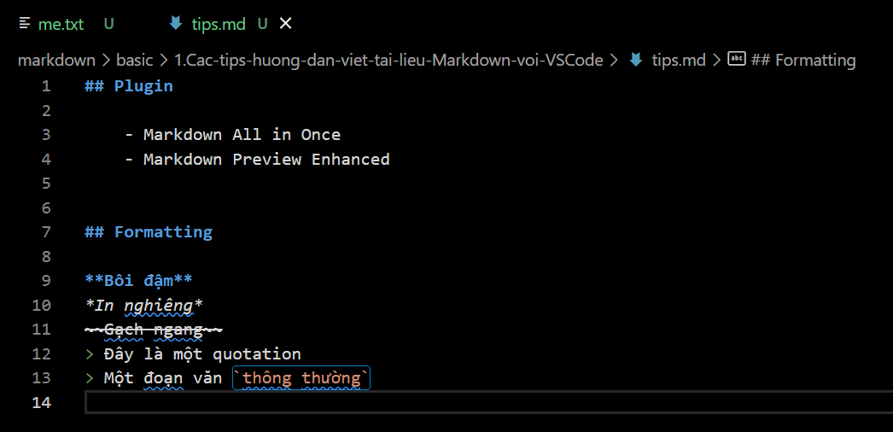

Preview

Table
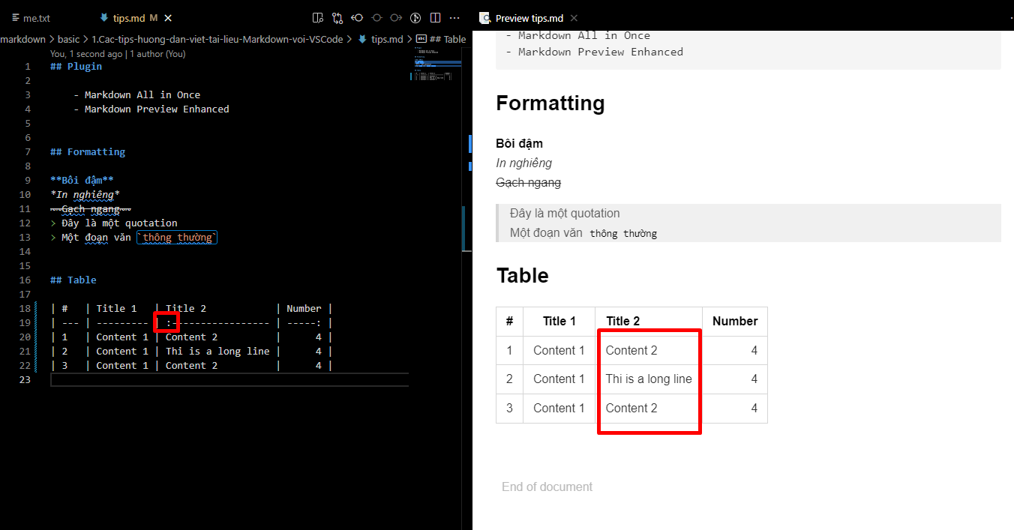
 | Insert table
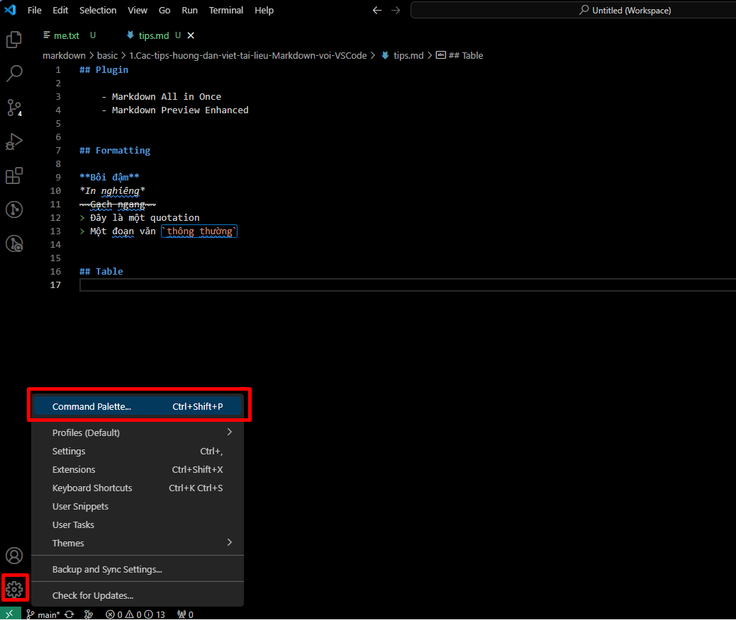

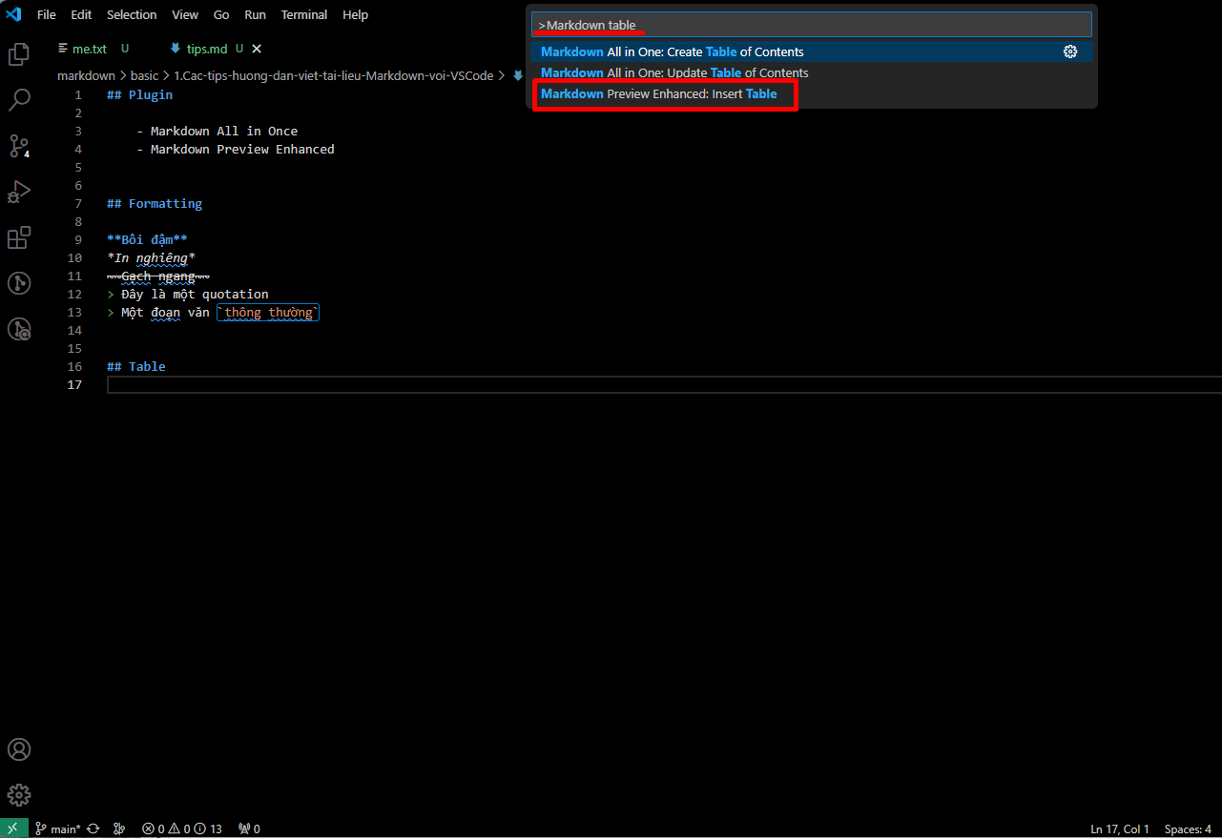

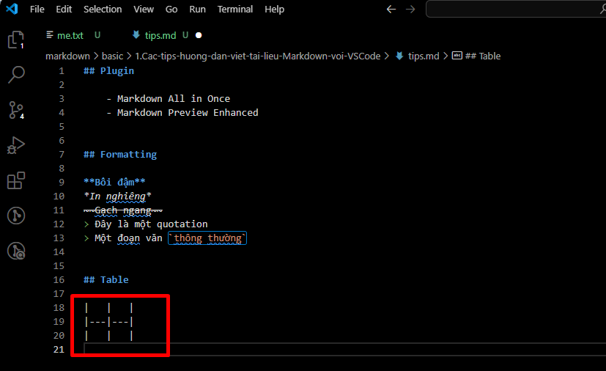

 | Install Increment Selection

Số thứ tự trong bảng
 | Multi line bằng thủ thuật ctrl+d
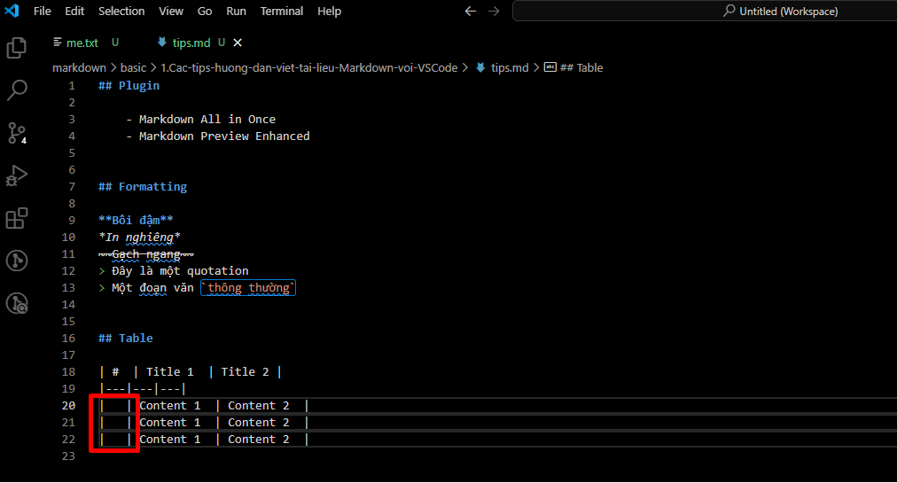

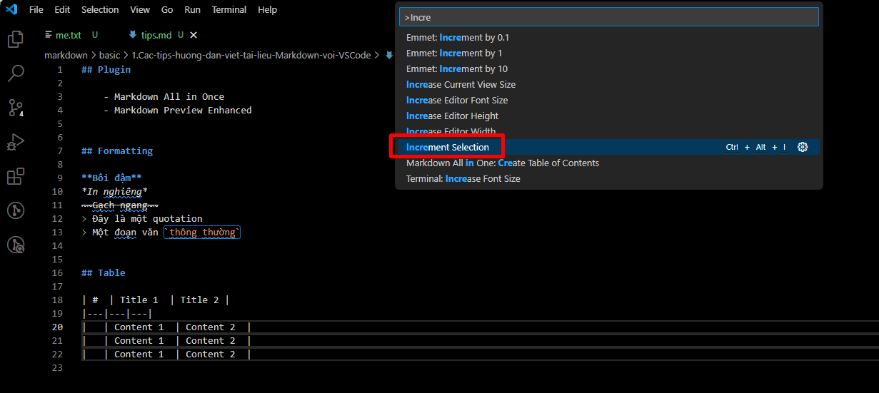

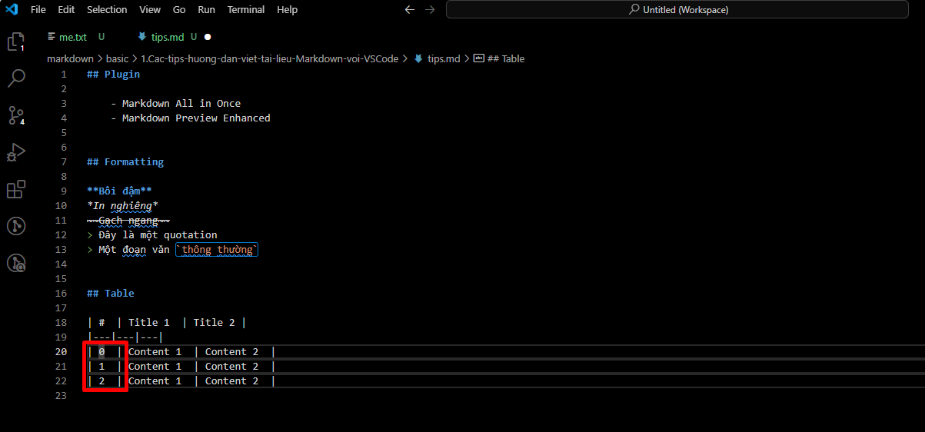

 |  |  |  |  |  |  | → | Có số thứ tự nhưng đang bắt đầu từ 0

 | Increment tiếp 1 lần nữa
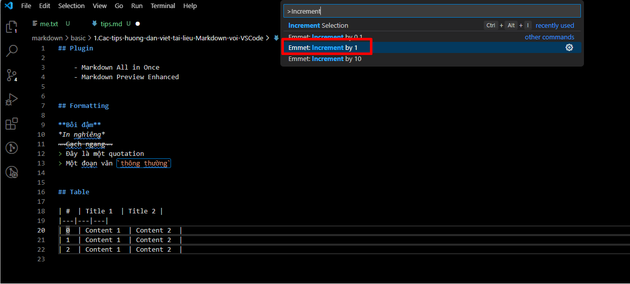

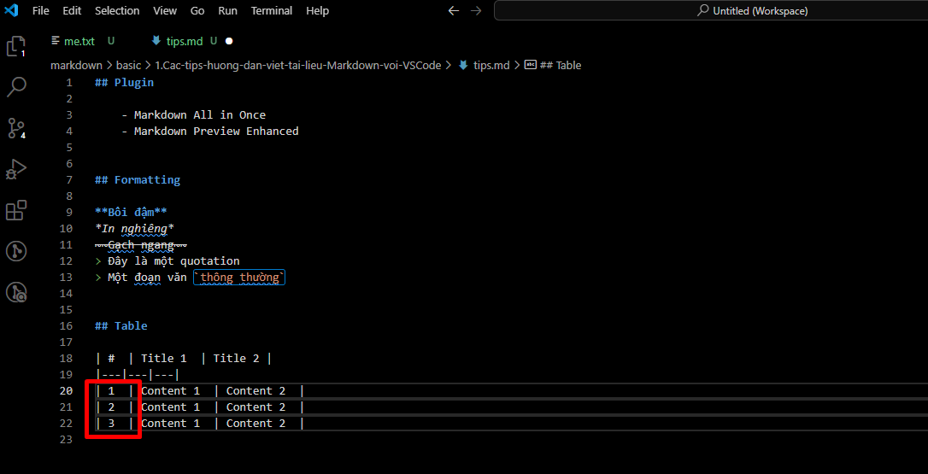

 |  |  |  |  |  |  | → | Có được số thứ tự bắt đầu từ 1

Format document
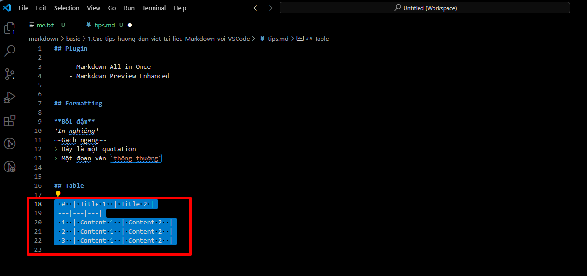

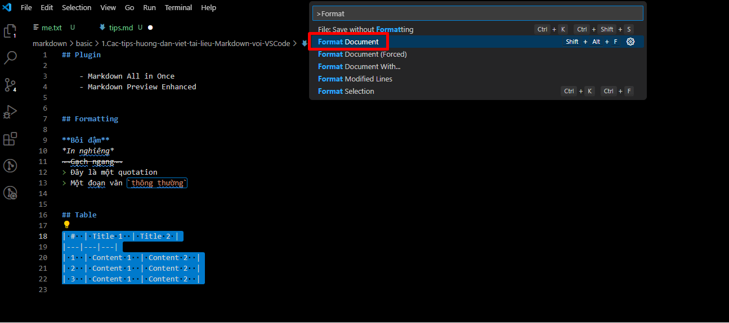

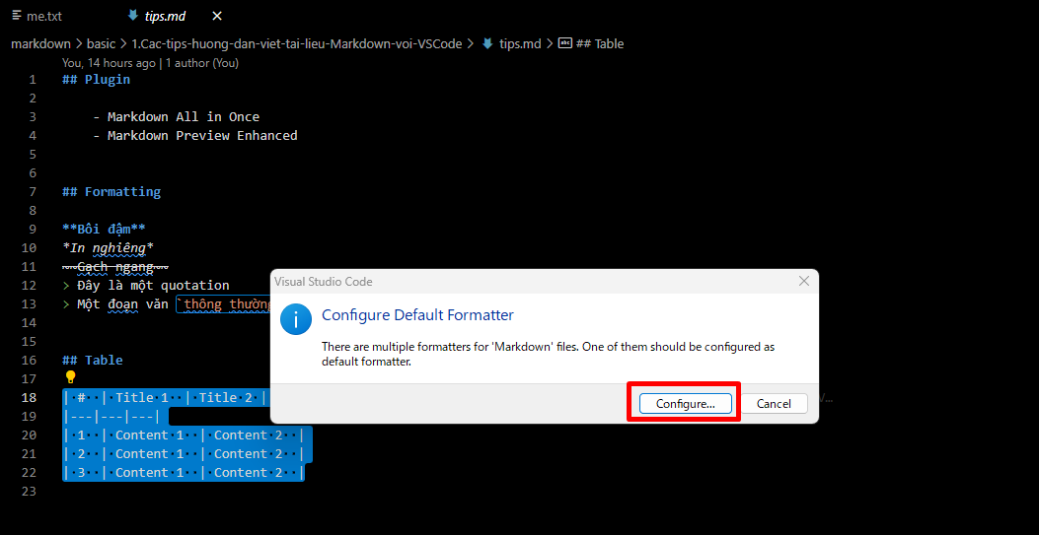

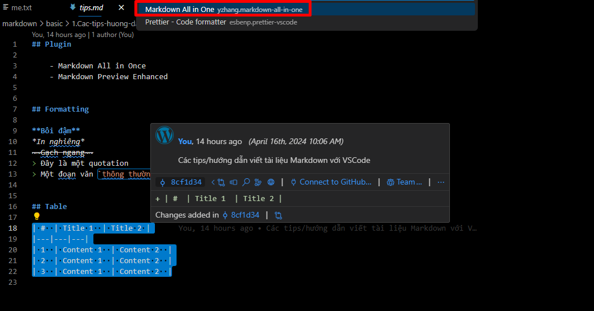

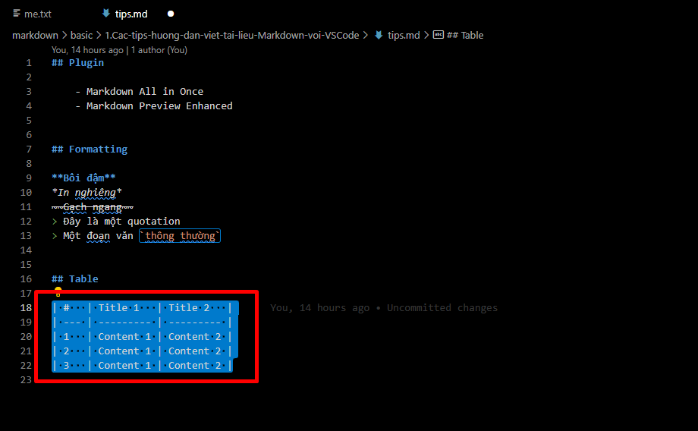

 |  |  |  |  | → | đã format thành công

multiple line in vscode
 | Hold Cmd–Option (Mac) or Ctrl–Alt (Windows) and then hit the Up or Down Arrow keys
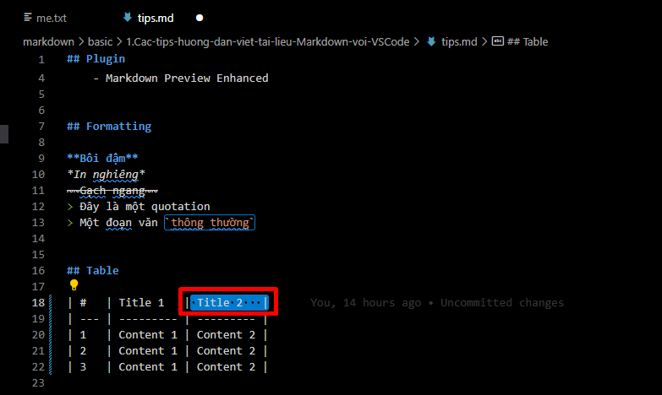

 |  |  | → | start từ vị trí này rồi nhấn Ctrl–Alt + down

 | Paste ra cột mới
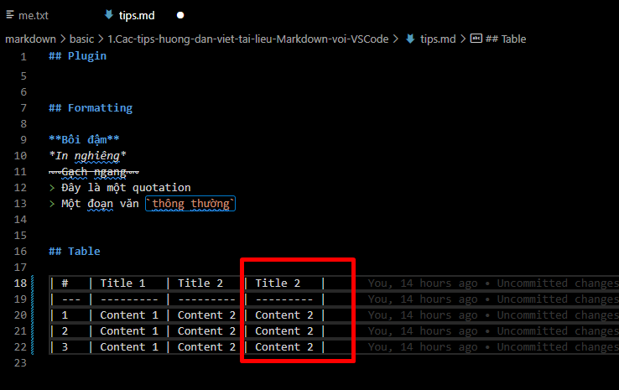

 |  |  | → | Có thêm cột mới

Căn phải
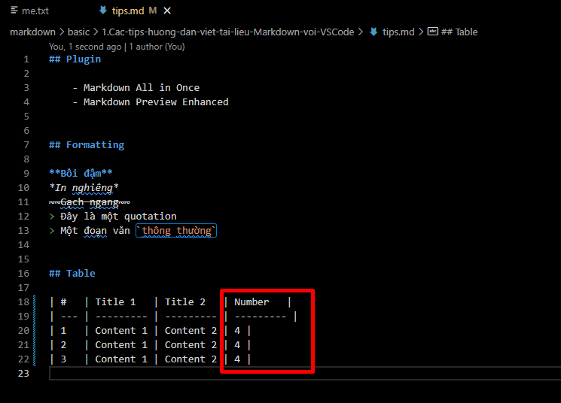

 |  |  | → | Sửa lại thành cột số

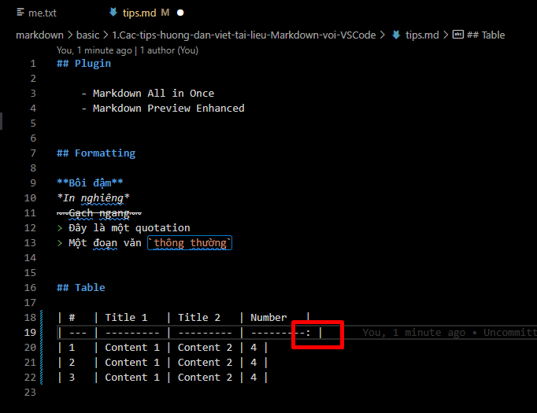

 |  | → | Để căn phải

 | Format lại
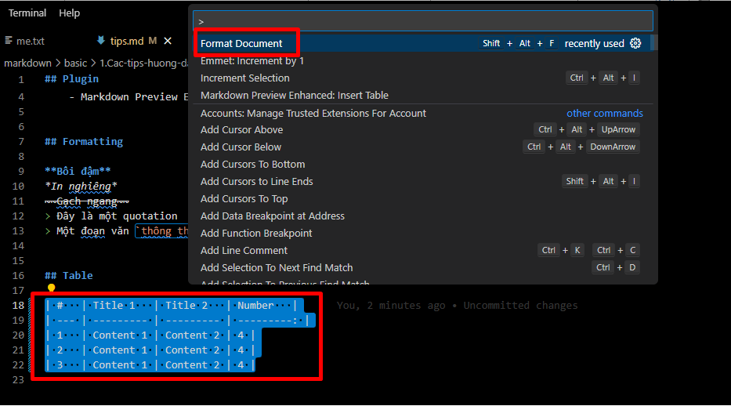

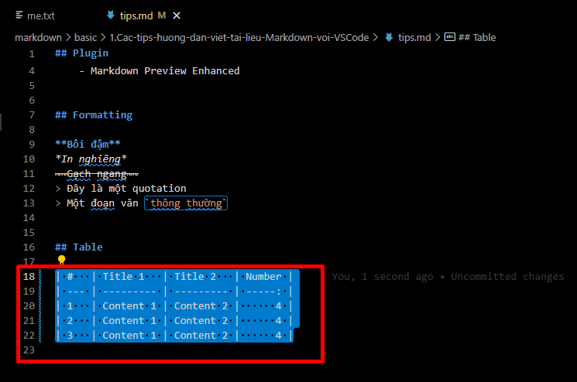

 | Kết quả
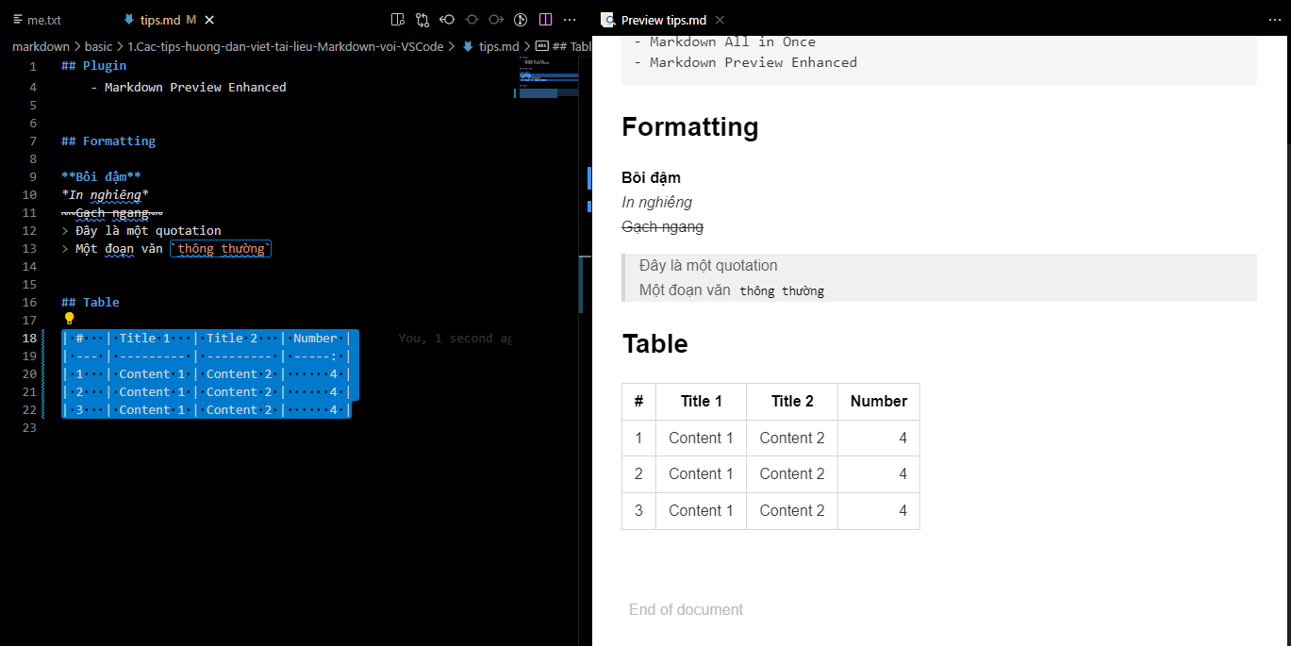

Căn trái
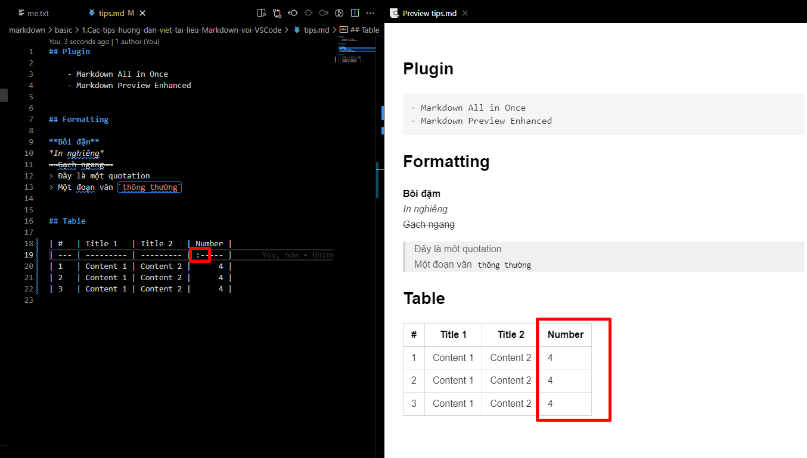

Căn trái

Code style
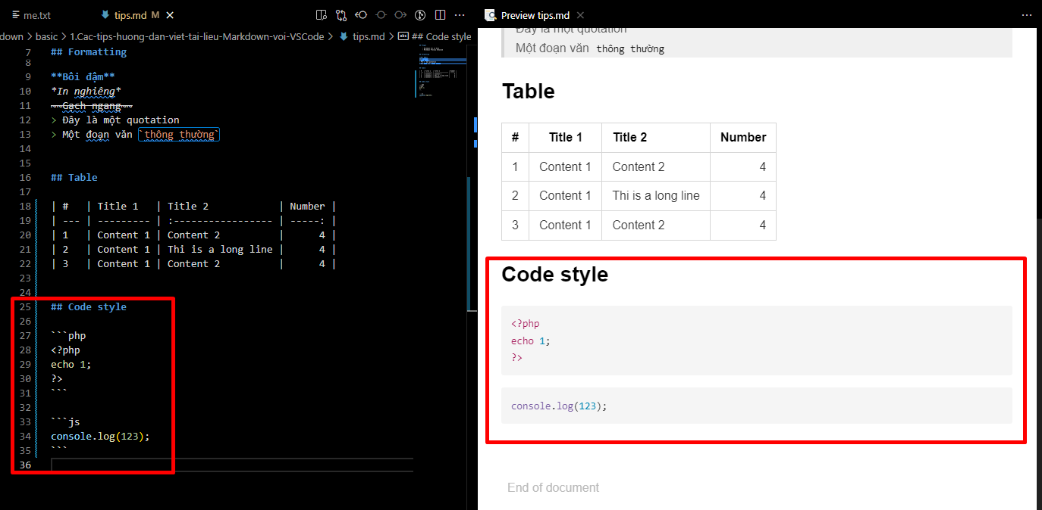

Hình ảnh
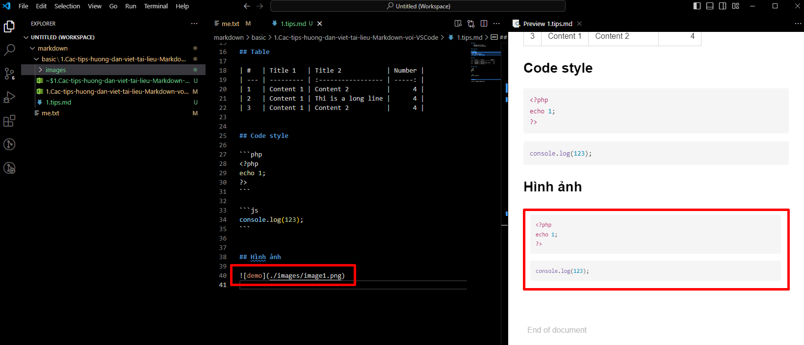
markdown
 | basic
 |  | 1.Cac-tips-huong-dan-viet-tai-lieu-Markdown-voi-VSCode
 |  |  | images
 |  |  |  | image1.png | → | new
 |  |  | 1.tips.md

Công thức toán
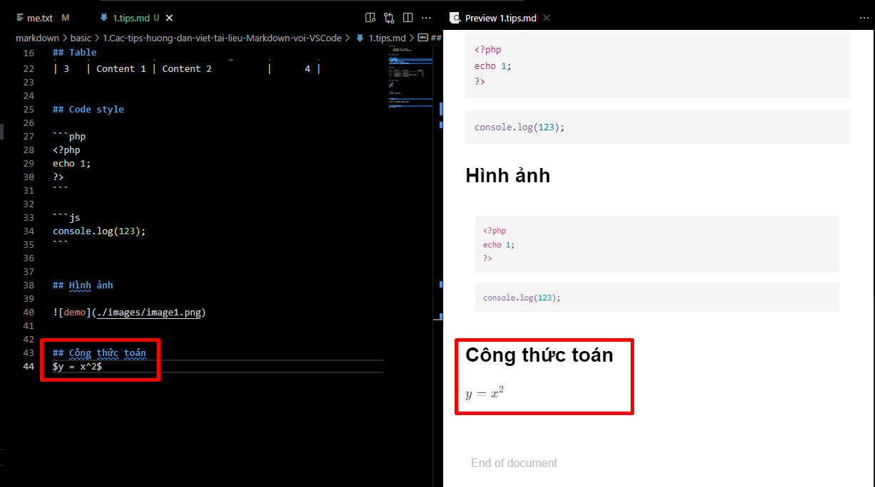

Import file
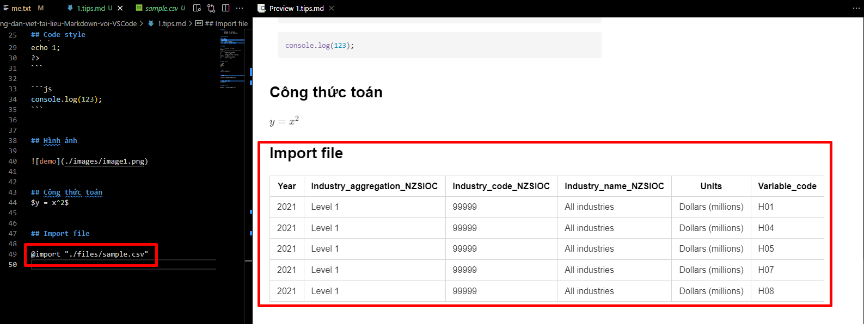
markdown
 | basic
 |  | 1.Cac-tips-huong-dan-viet-tai-lieu-Markdown-voi-VSCode
 |  |  | files
 |  |  |  | sample.csv | → | new
 |  |  | images
 |  |  |  | image1.png
 |  |  | 1.tips.md

basic\1.Cac-tips-huong-dan-viet-tai-lieu-Markdown-voi-VSCode\files\sample.csv

